Накладная-№3
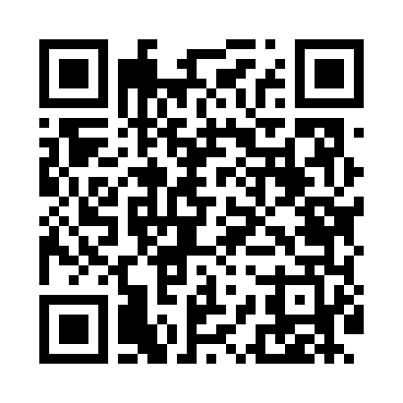
Номер товарно-транспортной накладной: |  |  | Торговый представитель: Kamol aka
Поставщик: Toshkent falcon fly 2 |  |  | Телефон торгового представителя: +998979626299
Дата отгрузки: 19.11.2025 |  |  | Контрагент: Dona zakass
Дата консигнации: |  |  | Адрес:
Доставщик: |  |  | Телефон:
Телефон доставщика:
Время заказа: 19.11.2025 12:04:23
№ | Штрих-код | Название товаров (работ,услуг) | Количество | Количество в кейсе | Цена | Сумма
 |  |  | 54 |  |  | 166.8
1 | 6920250671260 | Пластмассовая чашка с тарелкой 5504 DB-67-126 /DB-67-127 | 10 | 10 шт. | 3.70 | 37
2 | 6920245110286 | Пластиковый салатница 8550 DB-67-63 | 10 | 10 шт. | 2.50 | 25
3 | 6920245110279 | Пластиковый салатница W0041-4.5 DB-67-62 | 20 | 20 шт. | 0.90 | 18
4 | 6920241167604 | Пластиковый салатница KB175 DB-67-60 | 10 | 10 шт. | 3.30 | 33
5 | 8691607019124 | Кастрюля металлическая A1912{18CM} 2,5 L XP-7 -49 | 1 | 1 шт. | 10 | 10
6 | 8691607020113 | Кастрюля металлическая A2011{16CM} 1,6 L XP-7 -57 | 1 | 1 шт. | 9 | 9
7 | 6933505705634 | Металлический кастрюля 16cm XP-30-68 | 1 | 1 шт. | 14.80 | 14.80
8 | 6933505705689 | Металлический казан 24cm XP-30-69 | 1 | 1 шт. | 20 | 20
Итого: 166.8$|->UZS: 2,085,000.00

